关系图
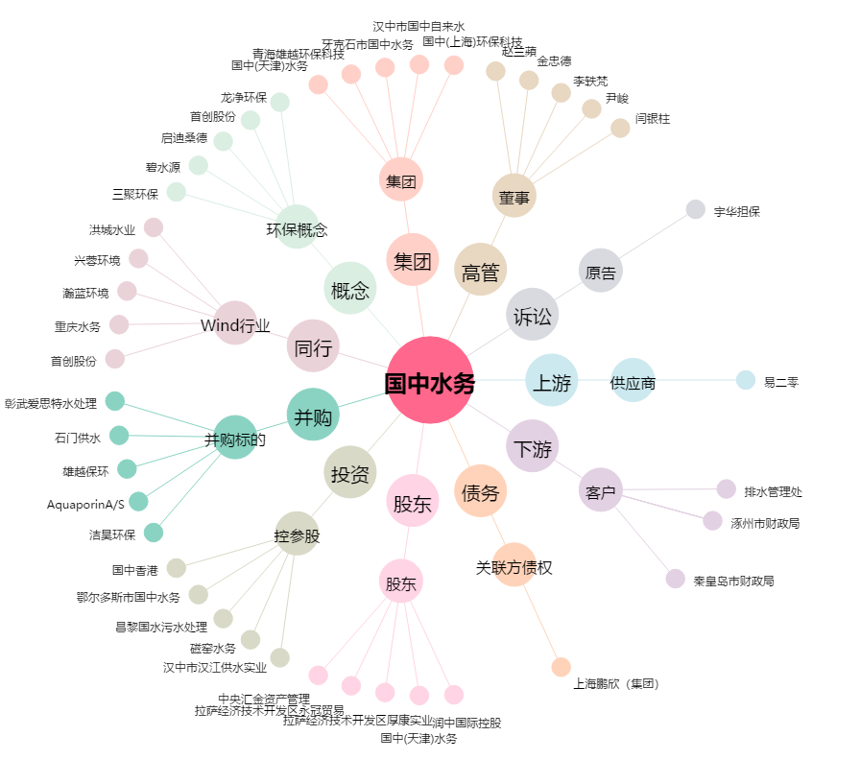
国中水务[600187.SH] - 关系概览图

